Sheet1
 |  |  | Experiment Report

Name of Experiment： | qPCR機器評価_Mqdata_8W_RR430_191225-1 |  |  |  |  |  | Time spent：

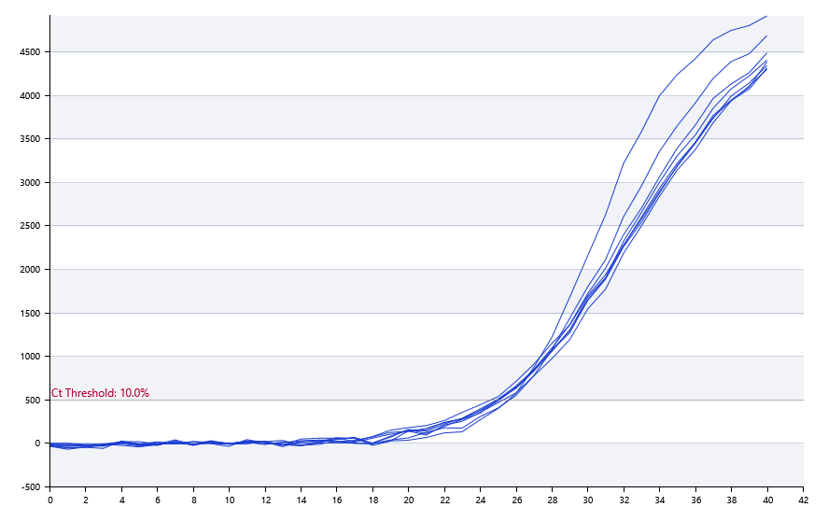

A | 1 | 2 | 3 | 4 | 5 | 6 | 7 | 8
SYBR Green：KRAS | 25.44 | 25.3 | 24.87 | 24.73
HEX：
ROX：
Cy5：

B | 1 | 2 | 3 | 4 | 5 | 6 | 7 | 8
SYBR Green：KRAS | 25.12 | 24.25 | 24.69 | 24.77
HEX：
ROX：
Cy5：

Pre-denature temp. | 95
Pre-denature time | 30
Denature temp. | 95
Denature time | 5
Annealing temp. | 60
Annealing time | 30
Extension Temp. | 0
Extension time | 0
Hold temp. | 50
Hold time | 60
Number of cycles | 40

 |  |  |  |  |  | Date: | 12/24/19

 |  |  |  |  |  | Operator

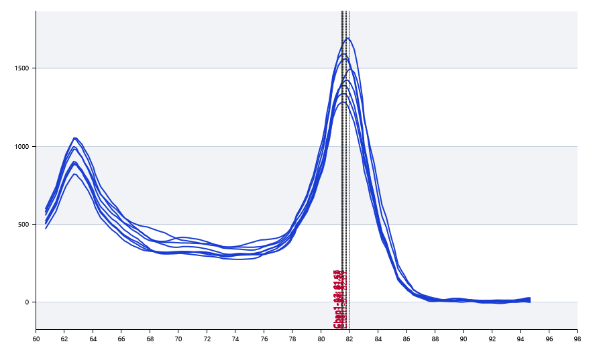

 | 81.82 | 81.47 | 81.5 | 81.48

 | 82.01 | 81.57 | 81.51 | 81.76

